１ページ目
 | 盛岡市森林づかいイノベーション事業 事業企画書（１／２） |  |  |  |  |  |  |  |  | 様式第２号

A3で印刷してください

事業名 |  | オヤコと育ち、キズナを育む『100年コイン』を、盛岡の木で商品化したい！ |  |  |  | グループ名 ※グループ応募の場合のみ

補助金の額 （千円） |  | 令和６年度 | 令和７年度 | 令和８年度 | 合 計 | 代表 事業者 | 所 在 地 等 | 岩手県盛岡市津志田14-39-31

 |  | 1,817 | 1,625 | 1,553 | 4,995 |  | 名称/代表者 | とうめいしっぽ 代表 新田紗希

 |  |  |  |  |  |  | 担 当 者 | 新田 紗希
使用する市内の 森林資源等 |  | サクラ、クリ、ホオなどの広葉樹
 |  |  |  |  |  |  | 電話/E-mail | 090-4478-3601 | toumei.shippo@gmail.com

 |  |  |  |  |  |  | 事 業 内 容 | 1．子育てサロン「おもちゃの広場」などのイベント企画・実施 2．盛岡市内の児童センターを中心とした工作教室の講師 3．岩手県産木材を主材料とした木のおもちゃの企画・開発

市内森林資源等 の手配方法 |  | 外注先の松森木工所を通じて、岩手県森林組合連合会から購入

使用する市外の 森林資源等 |  | 必要な材が入手できない場合、県産材の利用を検討 |  |  |  |  | 森林資源等（市外含む）の使用実績 | 昨年度の試作では、県産材の無垢フローリング材の端材を活用

事 業 概 要 |  | ■事業目的 乳幼児期から遊べる木製玩具を市産材で商品化することにより、家族間コミュニケーションの向上や木育の推進で子育て支援につなげつつ、地域の木工品や森林への興味関心を増大する ■商品コンセプト ～オヤコと育ち、キズナを育む『100年コイン』～ ①素材本来の質感を楽しめる加工と、手入れ方法の手引きで木工品への慣熟をサポート ②乳幼児期から使える安全性と、成長や状況に応じて遊びを柔軟に変えられる可変性 ③流行に左右されず、世代や文化を越えて楽しめる“タイムレス”なデザイン ■製品概要 ①形状 直径45㎜の木製コイン、6～10枚／1セット ②価格 3000～5000円／1セット（付属品：遊びかた・手入れに関する冊子と収納ケース） ③加工 レーザー彫刻機もしくはNCルーター加工機による加工、研磨・自然塗料による オイル塗装は手作業（製品化段階で授産施設・支援学校への依頼を検討） ④検査 食品衛生法に基づく玩具の安全検査を実施

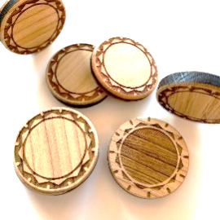
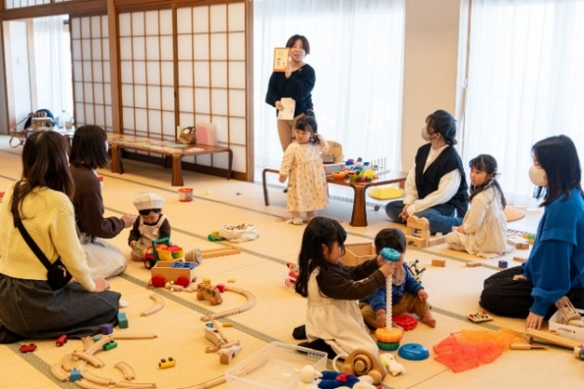
←事業者

写真1 昨年度の試作品
写真2 主催イベント「おもちゃの広場」の様子

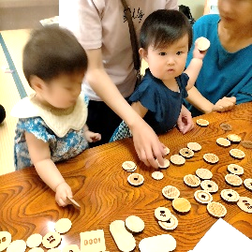
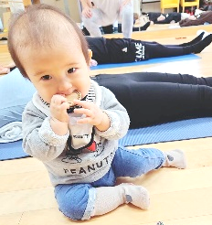
進 捗 状 況 ※着手済みの 場合のみ記入 |  | ■昨年度はいわて希望応援ファンドで採択を受け、①他社製品の分析 ②工業技術センターでの試作 ③松森木工所での試作 ④主催イベントにて試用・ターゲット層へのアンケート実施 ⑤いわての手仕事展覧会（通称「てのてん」）松森木工所ブース内にて展示・意見収集を行い、課題として①デザインのブラッシュアップ ②原価低減が挙げられた。 ■課題解決案として、①岩手ADC 会員のグラフィックデザイナー阿部拓也氏にトータルデザインを依頼する他、②使用する木材や製法を徹底的に見直し、質を落とさずにコストダウンを図る方法を検討する。また、BtoCの販売のみでなく保育施設・子育て支援センターへのサンプル配布・販売も行う。

事 業 の 強 み ア ピ ー ル |  | ■保有資格と実績（おもちゃコンサルタント／公認心理師（国家資格）） ・7年以上のイベント参加・運営実績があり、ターゲット層に直接リーチできる ・国内外のおもちゃの成り立ちや遊びかたについての知識を有している ・乳幼児期の発達段階や発達心理における専門的な知識を有している ■現役子育て世代 ・一男一女を育てており、性差や年齢による遊びの変化や好みをリアルタイムで観察できる ・親として子育て支援を受ける立場であると同時に、仕事として支援をする立場として両方の視点を持つとともに、子育て中の知人が多く、率直な意見を収集しやすい

写真3 幼児が口に入れても安心なサイズ
写真4 イベントにて他社製品との比較検討

 |  |  |  |  |  | 実施体制
【相談先】
岩手県工業技術センター
（技術相談・試作補助）
【相談先】
よろず支援拠点
（ブランディング支援）
【相談先】
マノルダ岩手
（販売戦略・実施支援）

【事業者】
とうめいしっぽ
（事業実施主体）
想 定 顧 客 |  | ■購買ターゲット 岩手県在住の初心者ママ ■メインユーザー 0～3才児とその親 （第1子が0～3才の20代後半～30代の母親）※R4・5年出生児は約150万人 これからおもちゃを購入する層に、市産材のおもちゃ購入の選択肢を提供することで、木製製品や市・県産品への関心や子育てへの安心感を高める

補 助 期 間 後 の 事 業 展 開 ※資金確保の方法 を含むこと |  | ・補助期間終了後は、商品の売上により、事業の一柱として継続していく。 ・購入を契機に継続的に森林に親しんでもらえるよう、購入者対象の木育ワークショップや 植樹イベント、木工所見学など参加型のイベントを実施する。 ・販路開拓を継続しつつ、コインを使用した関連商品の企画を具体化していく。

【発注先】
松森木工所（製品製作）
【発注先】
阿部拓也（岩手ADC）（商品のトータルデザイン）

２ページ目
 |  | 盛岡市森林づかいイノベーション事業 事業企画書（２／２） |  |  |  |  |  |  |  |  |  |  |  |  |  |  |  |  |  |  |  |  |  | 様式第２号

A3で印刷してください

事業名 |  |  | オヤコと育ち、キズナを育む『100年コイン』を、盛岡の木で商品化したい！

 |  |  |  |  |  |  |  |  |  |  |  |  |  |  |  |  |  |  |  |  |  | （金額の単位は千円）

年度 | １年度目（令和６年度） |  |  |  |  |  |  |  |  |  |  |  |  | ２年度目（令和７年度）

予算 | 収 入 |  |  |  |  | 支 出 |  |  |  |  |  |  |  | 収 入 |  |  |  |  | 支 出

 | 項 目 |  |  | 金額 |  | 項 目 |  |  |  | 金額 | 算出根拠 |  |  | 項 目 |  |  |  | 金額 | 項 目 |  |  |  |  |  | 金額

 | 盛岡市補助金 |  |  | 1,817 |  | 外注加工費（岩手ADC） |  |  |  | 1,430 | 別添見積書のとおり |  |  | 盛岡市補助金 |  |  |  | 1,625 | 試作品作成 |  |  |  |  |  | 250

 | 自己資金 |  |  | 100 |  | 外注加工費(松森木工所)5回 |  |  |  | 100 | 同上 |  |  | 自己資金 |  |  |  | 100 | WEBページ作成委託 |  |  |  |  |  | 200

 |  |  |  |  |  | 資料購入費（参考書籍） |  |  |  | 49 | 同上 |  |  | クラウドファンディング応援購入金 |  |  |  | 150 | 弁理士報酬（意匠・商標登録） |  |  |  |  |  | 300

 |  |  |  |  |  | 機械装置及び工具器具の借料 |  |  |  | 13 | 同上 |  |  |  |  |  |  |  | 広告宣伝費 |  |  |  |  |  | 400

 |  |  |  |  |  | 会場借料（試作品のPRイベント） |  |  |  | 9 | 同上 |  |  |  |  |  |  |  | 販路開拓に係る旅費 |  |  |  |  |  | 200

 |  |  |  |  |  | 原材料費（工業技術センターでの試作分） |  |  |  | 4 | 同上 |  |  |  |  |  |  |  | デザイン調整依頼料 |  |  |  |  |  | 200

 |  |  |  |  |  | 旅費（デザイナーとの打ち合わせ） |  |  |  | 12 | 盛岡南⇔遠野間高速料金片道1,190×10回 |  |  |  |  |  |  |  | 商品製作（100セット） |  |  |  |  |  | 250

 |  |  |  |  |  | 広告宣伝費 |  |  |  | 300 | SNS（Instagram）での広告費用100,000円×3か月 |  |  |  |  |  |  |  | プレスリリース委託 |  |  |  |  |  | 60

 |  |  |  |  |  |  |  |  |  |  |  |  |  |  |  |  |  |  | 会場借料（試作品のPRイベント） |  |  |  |  |  | 15

 | （ 合 計 ） |  |  | 1,917 |  | （ 合 計 ） |  |  |  | 1,917 |  |  |  | （ 合 計 ） |  |  |  | 1,875 | （ 合 計 ） |  |  |  |  |  | 1,875

実施 内容 | ・工業技術センターでの試作 ・クラウドファンディング（Makuake）準備・実行 ・木工所での試作 ・パッケージデザイン等試作・完成 |  |  |  |  |  |  |  | ・テストマーケティング |  |  |  |  | ・製品の修正・完成 ・食品衛生法に基づく玩具の安全検査 ・生産ラインの確定 |  |  |  |  | ・販売 （クラフトマーケット・オンライン） ・関連商品を開発する

工程 | ４～６月 |  |  |  | ７～９月 |  |  |  | 10～12月 |  |  | １～３月 |  | ４～６月 |  | ７～９月 |  |  | 10～12月 |  | １～３月

 | ・工業技術センターでの 試作 ・Makuake準備 |  |  |  | ・木工所での試作 ・パッケージデザイン・ 付属冊子等試作 |  |  |  | ・試作品完成 |  |  | ・テストマーケティング ・Makuake実行 ・パッケージデザイン・ 付属冊子完成 |  | ・製品の修正・完成 ・食品衛生法に基づく 玩具の安全検査 ・生産ラインの確定 |  | ・minne（ミンネ）、creema（クリーマ）、BASE（ベイス）、松森木工所HPでテスト販売 |  |  | ・県内のクラフト マーケットに出展 |  | ・関連商品を開発する

年度 | ３年度目（令和８年度） |  |  |  |  |  |  |  |  |  |  |  |  | ４年度目（令和９年度）

予算 | 収 入 |  |  |  |  |  |  |  | 支 出 |  |  |  |  | 収 入 |  |  |  |  | 支 出

 | 項 目 |  |  |  |  |  |  | 金額 | 項 目 |  |  |  | 金額 | 項 目 |  |  |  | 金額 | 項 目 |  |  |  |  |  | 金額

 | 盛岡市補助金 |  |  |  |  |  |  | 1,553 | 販売に係る人件費 |  |  |  | 1,000 | 売上 |  |  |  | 1,250 | 商品製作（500セット） |  |  |  |  |  | 750

 | 売上 |  |  |  |  |  |  | 500 | 広告宣伝費 |  |  |  | 360 |  |  |  |  |  | 広告宣伝費 |  |  |  |  |  | 240

 |  |  |  |  |  |  |  |  | 出展に係る旅費 |  |  |  | 40

 |  |  |  |  |  |  |  |  | グッド・トイ2026応募費用 |  |  |  | 53

 |  |  |  |  |  |  |  |  | 販路開拓に係る経費 |  |  |  | 100

 |  |  |  |  |  |  |  |  | 商品製作（200セット） |  |  |  | 500

 | （ 合 計 ） |  |  |  |  |  |  | 2,053 | （ 合 計 ） |  |  |  | 2,053 | （ 合 計 ） |  |  |  | 1,250 | （ 合 計 ） |  |  |  |  |  | 990

実施 内容 | ・販売 ・グッド・トイ2026に応募 ・いわて特産品コンクール応募 |  |  |  |  |  |  |  | ・関連商品を開発する ・販路開拓 ・購入者向けのイベント開催 |  |  |  |  | ・販売 ・購入者向けのイベント開催 ・関連商品を開発する

事業PRの内容 （補助期間中） |  |  | 対 象 |  |  |  | 方 法 |  |  |  |  |  |  | 補助金の額 | １年度目 |  | ２年度目 |  |  | ３年度目 |  |  | 合 計

 |  |  | 購買層 |  |  |  | SNSでの情報発信、SNS広告、イベントでのPR |  |  |  |  |  |  |  | 1,817 |  | 1,625 |  |  | 1,553 |  |  | 4,995

 |  |  | 岩手県内の消費者 |  |  |  | ハンドメイドマーケットへの出展、主催イベントでのPR

 |  |  | 業界関係者 |  |  |  | 資格認定団体を通じてのPR、市内保育・子育て支援施設への貸与 |  |  |  |  |  |  | 補助終了後の 収入の算出根拠 | コイン1セットを下代2500円で年間500セット製造し、上代5000円で販売。

 |  |  | 消費者 |  |  |  | プレスリリースによる各メディアでの記事配信

１ページ目（共同事業者３者以上の場合）
盛岡市森林づかいイノベーション事業 事業企画書（１／２－２） |  |  | 様式第２号

A3で印刷してください

・共同事業者が３者以上の場合に
このシートをお使いください
 | グループ名 ※グループ応募の場合のみ

 | 共同 事業者③ | 所 在 地 等

 |  | 名称/代表者

 |  | 担 当 者

 |  | 電話/E-mail

 |  | 事 業 内 容

 |  | 森林資源等（市外含む）の使用実績

 | 共同 事業者④ | 所 在 地 等

 |  | 名称/代表者

 |  | 担 当 者

 |  | 電話/E-mail

 |  | 事 業 内 容

 |  | 森林資源等（市外含む）の使用実績

 | 共同 事業者⑤ | 所 在 地 等

 |  | 名称/代表者

 |  | 担 当 者

 |  | 電話/E-mail

 |  | 事 業 内 容

 |  | 森林資源等（市外含む）の使用実績

 | 共同 事業者⑥ | 所 在 地 等

 |  | 名称/代表者

 |  | 担 当 者

 |  | 電話/E-mail

 |  | 事 業 内 容

 |  | 森林資源等（市外含む）の使用実績

